المؤشرات الكلية

سوق العراق للاوراق المالية
جلسة الثلاثاء 2025/11/4 |  |  |  | تقرير أسعار الأسهم المتداولة واخبار الشركات
الجلسة (198)

الاسهم المتداولة المدرجة و OTC |  |  | 722,973,904 |  |  | قيمة الأسهم المتداولة المدرجة و OTC |  | 1,736,134,174 |  |  | صفقات الشركات المدرجة وOTC | 1138
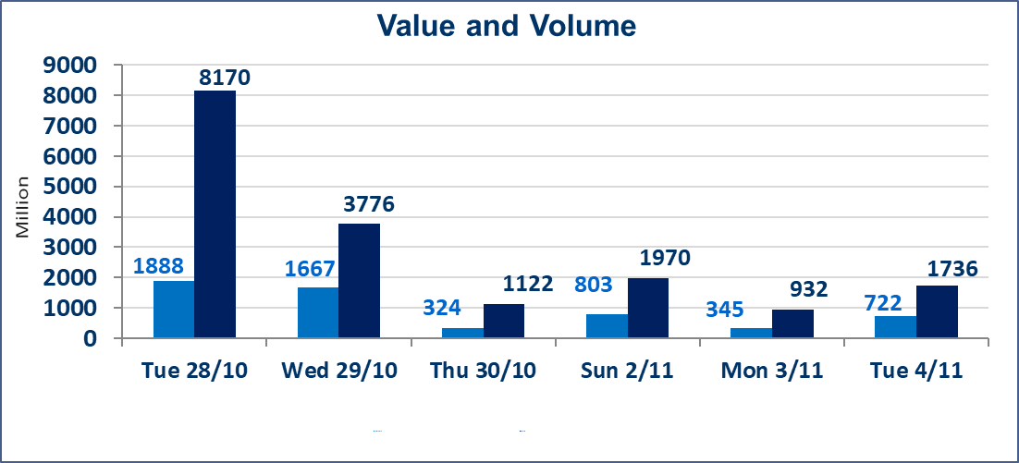
المؤشر60 ISX اليوم | 954.77 |  | نقطة |  |  | المؤشر15 ISX اليوم | 1171.86 | نقطة
المؤشر 60 ISX السابق | 957.60 |  | نقطة |  |  | المؤشر 15 ISX السابق | 1170.74 | نقطة
نسبة التغير | -0.30 |  | % |  |  | نسبة التغير | 0.10 | %
عدد النقاط | -2.83 |  | نقطة |  |  | عدد النقاط | 1.12 | نقطة

الشركات المدرجة | 104 | OTC | 11 | 115 |  | الشركات غير المتداولة المدرجة | 44 | OTC | 9 | 53
الشركات المتداولة | 47 | OTC | 1 | 48 |  | الشركات المرتفعة |  |  | 21
شركات الهيئة العامة |  |  |  | 3 |  | الشركات المنخفضة |  |  | 11
الموقوفة بقرار من هيأة الأوراق المالية |  |  |  | 10
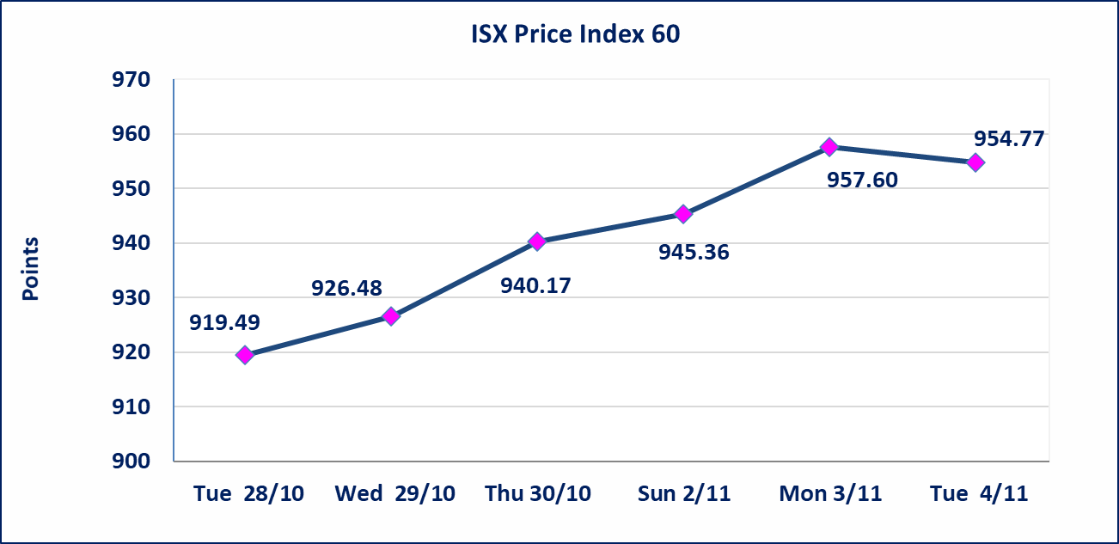
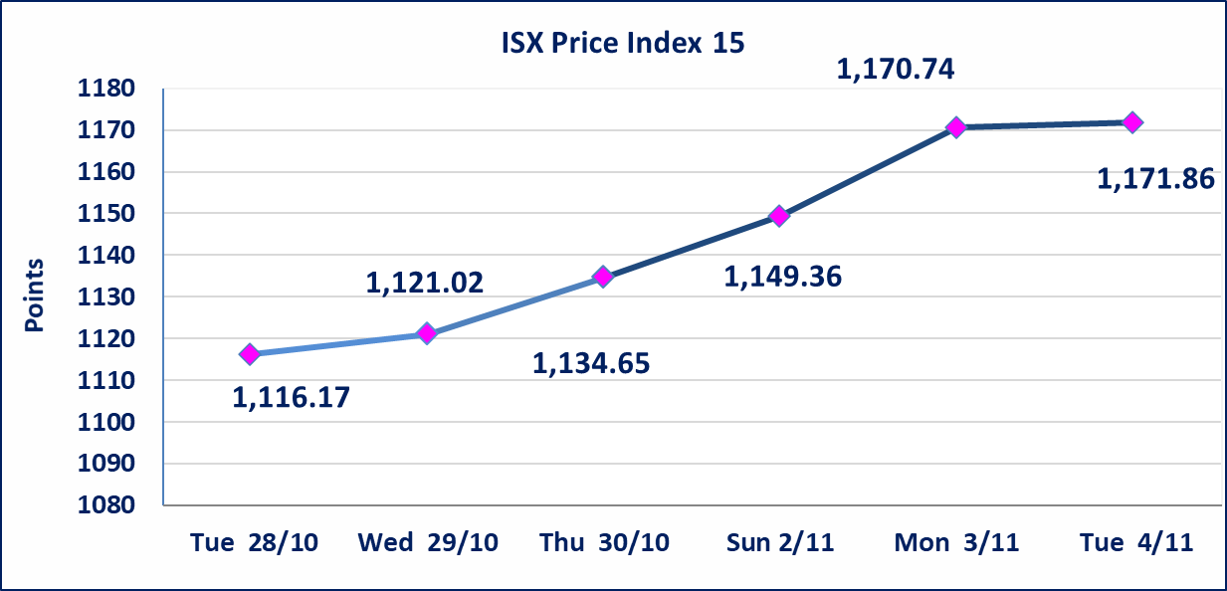

بابل للإنتاج الحيواني والنباتي(ABAP) | أرسل سوق العراق للاوراق المالية كتاب إلى شركة بابل للانتاج الحيواني للافصاح عن اهم الاحداث الجوهرية التي أدت إلى انخفاض سعر السهم لجلستين بكامل حدود نسبة التغير لجسلتي 11/3 و 2025/11/4.
الحد الأعلى والادنى للتغير في السعر | نسبة التغير في المنصة النظامية (15%)، نسبة التغير في المنصة الثانية (20%)، نسبة التغير في المنصة الثالثة (5%) إرتفاعاً وإنخفاضاً من سعر الاغلاق السابق.
Web site : www.isx-iq.net E-mail : info-isx@isx-iq.net |  |  |  |  | 07834000034 - 07711211522 : ص . ب :3607 العلوية الهاتف |  |  |  |  |  | بغداد /الكرادة/ قرب المسرح الوطني /مجاور مصرف الخليج التجاري

نسبة التغير
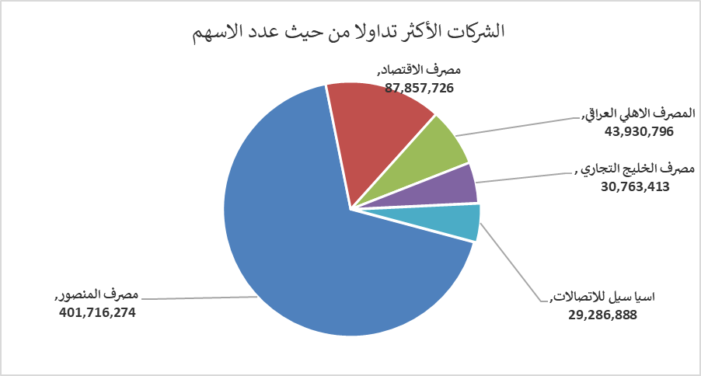
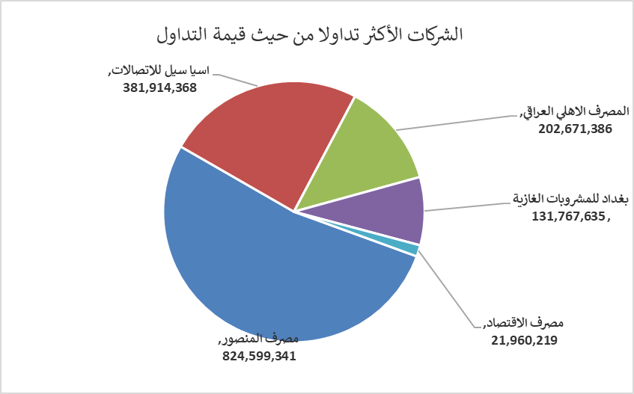
الشركات الأكثر ارتفاعاً وانخفاضاً

نسبة التغير لاسعار الاغلاق الاكثر ارتفاعاً |  |  |  | نسبة التغير لاسعار الاغلاق الاكثر انخفاضاً
اسم الشركة | اغلاق | التغير(%) | الاسهم المتداولة | اسم الشركة | اغلاق | التغير (%) | الاسهم المتداولة
الخازر لانتاج المواد الانشائية | 1.150 | 15.00 | 8,081,000 | بابل للإنتاج الحيواني والنباتي | 3.620 | -14.82 | 35,000
الامين للتأمين | 1.000 | 13.64 | 200,000 | انتاج الالبسة الجاهزة | 2.110 | -6.22 | 150,000
العراقية لصناعات الكارتون | 1.500 | 11.11 | 1,757,850 | مصرف الدولي الاسلامي | 0.200 | -4.76 | 5,000
الخياطة الحديثة | 6.300 | 5.00 | 1,227,517 | الهلال الصناعية | 1.850 | -4.15 | 38,309
الصناعات الكيمياوية والبلاستيكية | 1.900 | 4.97 | 2,021,247 | العراقية لتصنيع التمور | 2.600 | -3.70 | 1,081,157

الشركات الاكثر نشاطا حسب الاسهم المتداولة (حجم التداول) |  |  |  | الشركات الاكثر نشاطا حسب القيمة المتداولة
اسم الشركة | اغلاق | التغير(%) | الاسهم المتداولة | اسم الشركة | اغلاق | التغير (%) | القيمة المتداولة
مصرف المنصور | 2.060 | 0.98 | 401,716,274 | مصرف المنصور | 2.060 | 0.98 | 824,599,341
مصرف الاقتصاد | 0.250 | 4.17 | 87,857,726 | اسيا سيل للاتصالات | 12.850 | -0.39 | 381,914,368
المصرف الاهلي العراقي | 4.590 | 3.15 | 43,930,796 | المصرف الاهلي العراقي | 4.590 | 3.15 | 202,671,386
مصرف الخليج التجاري | 0.270 | 0.00 | 30,763,413 | بغداد للمشروبات الغازية | 5.220 | -2.43 | 131,767,635
اسيا سيل للاتصالات | 12.850 | -0.39 | 29,286,888 | مصرف الاقتصاد | 0.250 | 4.17 | 21,960,219

اجانب

سوق العراق للأوراق المالية
نشرة تداول أسهم غير العراقيين لجلسة الثلاثاء 2025/11/4

نشرة تداول الاسهم المباعة من غير العراقيين في السوق النظامي
اسم الشركة | رمز الشركة | الصفقات | الاسهم المتداولة | القيمة المتداولة
قطاع المصارف
المصرف الاهلي العراقي | BNOI | 1 | 2,510 | 11,270
مصرف المنصور للاستثمار | BMNS | 38 | 300,000,000 | 615,106,119
مجموع قطاع المصارف |  | 39 | 300,002,510 | 615,117,389
قطاع الصناعة
الخازر لانتاج المواد الانشائية | IKHC | 1 | 200,000 | 200,000
الصناعات المعدنية والدراجات | IMIB | 1 | 100,000 | 205,000
العراقية لصناعات الكارتون | IICM | 1 | 200,000 | 310,000
مجموع قطاع الصناعة |  | 3 | 500,000 | 715,000
المجموع الكلي |  | 42 | 300,502,510 | 615,832,389

نشرة تداول الاسهم المباعة من غير العراقيين في منصة الشركات غير المفصحة
اسم الشركة | رمز الشركة | الصفقات | الاسهم المتداولة | القيمة المتداولة
قطاع الصناعة
الهلال الصناعية | IHLI | 1 | 1,000 | 1,930
مجموع قطاع الصناعة |  | 1 | 1,000 | 1,930
المجموع الكلي |  | 1 | 1,000 | 1,930

